Hoja1
07
 | Ejercicios para Tablas Dinámicas

 |  |  |  |  | Ejercicio #1 |  | Ejercicio #2 |  |  |  |  |  |  |  | Ejercicio #5 |  |  |  |  |  |  | Ejercicio #8

Fecha | Vendedor | Tienda | Producto | Importe | Etiquetas de fila | Suma de Importe | Suma de Importe | Etiquetas de columna |  |  |  |  |  |  | Suma de Importe | Etiquetas de columna |  |  |  |  |  | Etiquetas de fila | Suma de Importe
2017-03-17 | Carlos Vasquez | Tienda A | Laptop i3 | 1000 | Tienda A | 20845 | Etiquetas de fila | Tienda A | Tienda B | Tienda C | Tienda D | Tienda E | Total general |  | Etiquetas de fila | Tienda A | Tienda B | Tienda C | Tienda D | Tienda E | Total general | Tienda A | 20845
2017-03-20 | Juan Carlos | Tienda B | Impresora | 200 | Carla Vela | 1500 | Carla Vela | ₡1,500 |  |  |  | ₡15,000 | ₡16,500 |  | 2017 | ₡1,130 | ₡3,700 | ₡4,310 | ₡4,030 |  | ₡13,170 | Tienda B | 6315
2017-03-22 | Pedro Noriega | Tienda B | Laptop i5 | 3500 | Carlos Vasquez | 1100 | Carlos Vasquez | ₡1,100 | ₡1,100 | ₡4,000 | ₡15 |  | ₡6,215 |  | 2018 | ₡8,215 | ₡1,100 | ₡230 | ₡115 |  | ₡9,660 | Tienda C | 4540
2017-04-20 | José Almanares | Tienda C | Impresora | 100 | José Almanares | 220 | José Almanares | ₡220 | ₡15 | ₡215 | ₡4,030 |  | ₡4,480 |  | 2019 | ₡10,000 | ₡15 |  | ₡3,500 |  | ₡13,515 | Tienda D | 7645
2017-04-17 | José Almanares | Tienda A | Pantalla 42 | 100 | Juan Carlos | 10000 | Juan Carlos | ₡10,000 | ₡200 | ₡315 | ₡100 |  | ₡10,615 |  | 2021 | ₡1,500 | ₡1,500 |  |  | ₡15,000 | ₡18,000 | Tienda E | 15000
2017-05-22 | Juan Carlos | Tienda C | Teclado | 20 | Pedro Noriega | 8025 | María Palomino |  | ₡1,500 |  |  |  | ₡1,500 |  | Total general | ₡20,845 | ₡6,315 | ₡4,540 | ₡7,645 | ₡15,000 | ₡54,345 | Total general | 54345
2017-05-22 | Pedro Noriega | Tienda C | Mouse | 10 | Tienda B | 6315 | Pedro Noriega | ₡8,025 | ₡3,500 | ₡10 | ₡3,500 |  | ₡15,035
2017-05-24 | José Almanares | Tienda A | Teclado | 20 | Carlos Vasquez | 1100 | Total general | ₡20,845 | ₡6,315 | ₡4,540 | ₡7,645 | ₡15,000 | ₡54,345
2017-05-17 | José Almanares | Tienda D | Laptop i7 | 4000 | José Almanares | 15
2017-05-20 | Carlos Vasquez | Tienda C | Laptop i7 | 4000 | Juan Carlos | 200
2017-05-27 | Juan Carlos | Tienda C | Pantalla 17 | 180 | María Palomino | 1500
2017-05-20 | Pedro Noriega | Tienda A | Mouse | 10 | Pedro Noriega | 3500 | Ejercicio #3 |  |  | Ejercicio #4 |  |  |  | Ejercicio #6 |  |  |  |  | Ejercicio #7 |  |  | Ejercicio #9
2017-05-17 | José Almanares | Tienda D | Teclado | 30 | Tienda C | 4540
2018-05-18 | Carlos Vasquez | Tienda B | Laptop i3 | 1000 | Carlos Vasquez | 4000
2018-06-16 | Juan Carlos | Tienda C | USB 3.0.1 | 15 | José Almanares | 215 | Etiquetas de fila | Suma de Importe |  |  |  |  |  |  |  |  |  |  | Etiquetas de fila | Suma | Descuento 5% | Etiquetas de fila | Suma de Importe | Suma de Importe2
2018-06-17 | Pedro Noriega | Tienda A | Laptop i7 | 4000 | Juan Carlos | 315 | 2017 | ₡13,170 |  |  |  |  |  |  |  |  |  |  | 2017 | ₡13,170 | ₡659 | 2017 | ₡13,170
2018-06-20 | José Almanares | Tienda C | USB 3.0.1 | 15 | Pedro Noriega | 10 | 2018 | ₡9,660 |  |  |  |  |  |  |  |  |  |  | 2018 | ₡9,660 | ₡483 | 2018 | ₡9,660 | -26.65%
2018-06-19 | Carlos Vasquez | Tienda A | Impresora | 100 | Tienda D | 7645 | 2019 | ₡13,515 |  |  |  |  |  |  |  |  |  |  | 2019 | ₡13,515 | ₡676 | 2019 | ₡13,515 | 39.91%
2018-07-05 | Juan Carlos | Tienda D | Pantalla 42 | 100 | Carlos Vasquez | 15 | 2021 | ₡18,000 |  |  |  |  |  |  |  |  |  |  | 2021 | ₡18,000 | ₡900 | 2021 | ₡18,000 | 33.19%
2018-07-06 | Pedro Noriega | Tienda A | Laptop i3 | 15 | José Almanares | 4030 | Tienda A | ₡1,500 |  |  |  |  |  |  |  |  |  |  | Total general | ₡54,345 | ₡2,717 | Total general | ₡54,345
2018-07-08 | José Almanares | Tienda C | Pantalla 42 | 100 | Juan Carlos | 100 | Tienda B | ₡1,500 |  | Etiquetas de fila | Suma de Importe
2018-08-04 | Carlos Vasquez | Tienda D | USB 3.0.1 | 15 | Pedro Noriega | 3500 | Tienda E | ₡15,000 |  | 2017 | ₡13,170
2018-08-06 | Juan Carlos | Tienda C | Pantalla 42 | 100 | Tienda E | 15000 | Total general | ₡54,345 |  | 2018 | ₡9,660 |  |  |  | Etiquetas de fila | Suma de Importe
2018-08-07 | Pedro Noriega | Tienda A | Laptop i7 | 4000 | Carla Vela | 15000 |  |  |  | 2019 | ₡13,515 |  |  |  | 2017 | ₡13,170
2018-09-01 | José Almanares | Tienda A | Pantalla 42 | 100 | Total general | 54345 |  |  |  | 2021 | ₡18,000 |  |  |  | 2018 | ₡9,660
2018-09-04 | Carlos Vasquez | Tienda B | Impresora | 100 |  |  |  |  |  | Total general | ₡54,345 |  |  |  | 2019 | ₡13,515
2019-09-05 | Juan Carlos | Tienda A | Laptop i3 | 10000 |  |  |  |  |  |  |  |  |  |  | 2021 | ₡18,000
2019-09-08 | Pedro Noriega | Tienda D | Laptop i5 | 3500 |  |  |  |  |  |  |  |  |  |  | Total general | ₡54,345
2019-09-20 | José Almanares | Tienda B | USB 3.0.1 | 15
2021-10-20 | María Palomino | Tienda B | Laptop i5 | 1500
2021-10-21 | Carla Vela | Tienda A | Laptop i5 | 1500
2021-10-21 | Carla Vela | Tienda E | USB 3.0.1 | 15000

Crear a la izquierda las siguientas tablas dinámicas que tenemos como ejemplo a la derecha

 |  |  |  |  |  |  |  |  | Ejercicio número 1

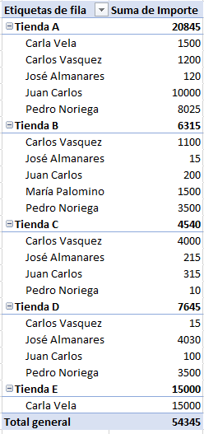

 |  |  |  |  |  |  |  |  | Ejercicio número 2

 |  |  |  |  |  |  |  |  | Ejercicio número 3
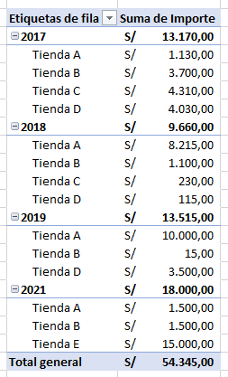

 |  |  |  |  |  |  |  |  | Ejercicio número 4

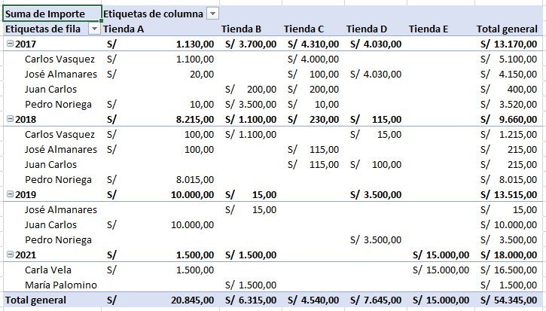

 |  |  |  |  |  |  |  |  | Ejercicio número 5

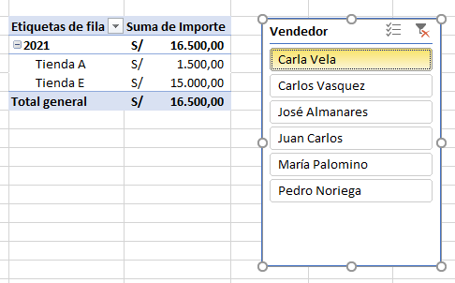

 |  |  |  |  |  |  |  |  | Ejercicio número 6
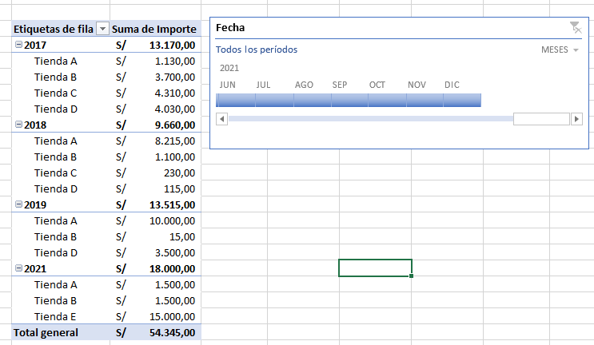

 |  |  |  |  |  |  |  |  | Ejercicio número 7

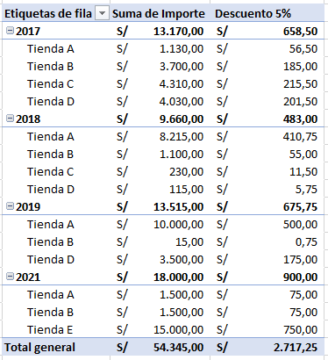

 |  |  |  |  |  |  |  |  | 8. Agrega Máximos y mínimos por tienda (En caso te dificulte puedes consultar el siguiente video)
 |  |  |  |  |  |  |  |  | https://www.youtube.com/watch?v=cHC9p6_dVXg&t=217s

 |  |  |  |  |  |  |  |  | 9. Mostrar en porcentajes la diferencia con el año anterior
 |  |  |  |  |  |  |  |  | https://youtu.be/p_D-2REP5BI?si=t0mfKJlS7z7sEKpe&t=84

